Hoja1
2024-05-07

LA PAZ 28 - HAEDO 4460-2005
BUENOS AIRES luquearti@gmail.com
____________________________________________________________________________________
"TENDEDEROS EXTENSIBLES”
“Hierro PINTADO”
“color BLANCO”
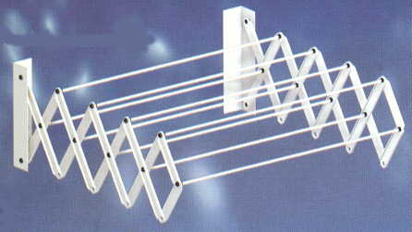

COD. | DESCRIPCION | PRECIO
TEX-03 | Tendedero EXTENSIBLE 45 cm. 7Varillas | 13037.21
TEX-04 | Tendedero EXTENSIBLE 45 cm. 9Varillas | 16298.15
TEX-05 | Tendedero EXTENSIBLE 60 cm. 7Varillas | 13968.91
TEX-06 | Tendedero EXTENSIBLE 60 cm. 9Varillas | 17695.70
TEX-07 | Tendedero EXTENSIBLE 80 cm. 7 Varillas | 14900.61
TEX-08 | Tendedero EXTENSIBLE 80 cm. 9Varillas | 19089.97
TEX-09 | Tendedero EXTENSIBLE 100 cm. 7varillas | 16298.15
TEX-10 | Tendedero EXTENSIBLE 100 cm. 9Varillas | 21894.90

M

